모두 정렬
모두 정렬로 여러 문서 한눈에 확인
No | 설명 | 이미지
1 | 한눈에 봐야 하는 문서 모두 오픈
2 | 보기 > 모두 정렬 클릭
3 | 정렬 방식 선택 > 확인 | 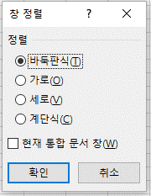

문서 동시 스크롤
No | 설명 | 이미지
1 | 통합 문서 2개 이상 오픈된 상태
2 | 보기 > 나란히 보기 클릭
3 | 문서가 3개 이상인 경우 동시 스크롤할 문서 1개 선택 필요 | 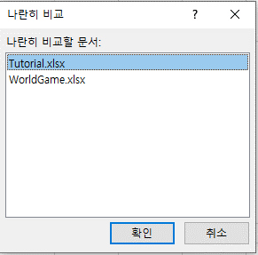
4 | 동시 스크롤 활성화 > 스크롤 시 문서 2개의 스크롤 동시 적용
5 | 동시 스크롤 클릭 시 ON / OFF가능
6 | 나란히 보기 다시 클릭 시 나란히 보기 기능 OFF

